设置
项目编号
文档编号
密 级 | 内部
设置系统
版本号 | 变更者 | 变更类型 | 变更时间 | 文档状态 | 备注
V1.0 | 邓海丰 | 新增 | 2025-06-12 | 草案 | 创建文档

设计目的
 | 卫玩家提供信息展示，以及相关功能设定

设计思路
 | 参考常规游戏的设置
 | 尽量简洁清楚

系统概述

 | 方便玩家查看用户ID和游戏版本号,便于出问题后,服务器可查找数据
 | 方便玩家进行音乐音效管理
 | 方便玩家使用快捷登录
 | 用于监管信息的展示(用户协议,隐私协议)
 | 用于兑换码入口显示
 | 游戏相关功能设置

其他系统需求
 | 道具需求
 | 无

 | 功能开启需求
 | 玩家1级时即开启此功能

 | 红点需求
 | 无

 | 邮件需求
 | 无

 | 跑马灯需求
 | 无

 | 运营需求-----后面做
 | 无

 | 服务器需求
 | 无

界面展示
 | 界面逻辑
 | 设置界面
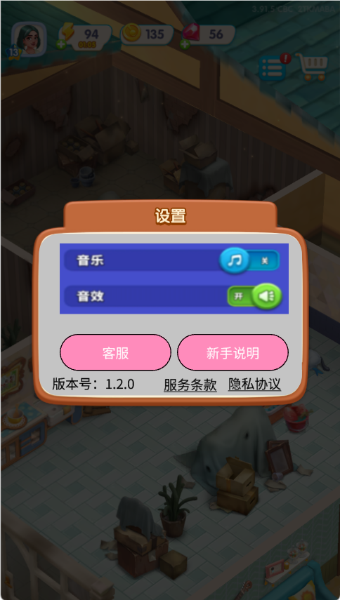

 |  |  |  |  |  | 音乐音效开关
 |  |  |  |  |  |  | 默认全部打开
 |  |  |  |  |  |  | 玩家音效配置进行本地存储,下次登录时使用本地配置。
 |  |  |  |  |  |  | 点击音效/音乐开关提示：音乐/音效已打开（音乐/音效已关闭）
 |  |  |  |  |  |  |  | 根据音乐音效的开关进行开关游戏音乐音效

 |  |  |  |  |  | 联系客服
 |  |  |  |  |  |  | 点击后打开联系客服界面（待定）

 |  |  |  |  |  | 新手说明
 |  |  |  |  |  |  | 点击后进入新手关卡。

 |  |  |  |  |  | 当前版本号
 |  |  |  |  |  | 用户协议和隐私政策
 |  |  |  |  |  |  | 点击后打开对应网址

美术需求
 | UI需求
 |  | 见上方【界面展示】

 | 原画需求
 |  | 无

 | 特效需求
 |  | 无

 | 动画需求
 |  | 无

 | icon需求
 |  | 主界面设置图标

